TimePoint
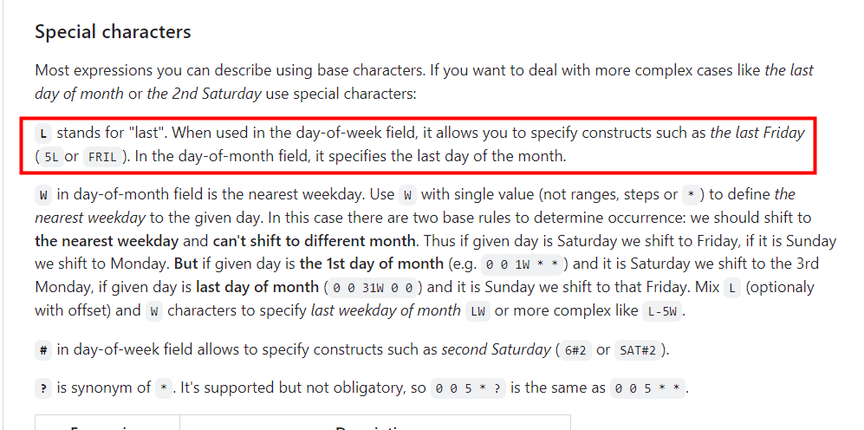
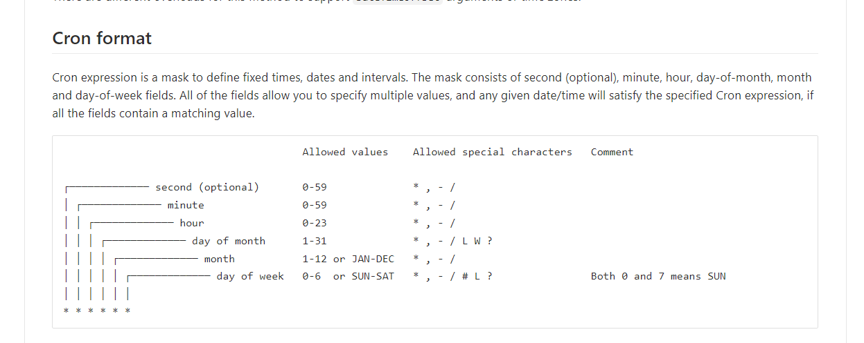
cs |  | cs | cs | cs | cs | cs | cs | cs
int |  | string | string | string | string | string | string | string

 |  |  | 1-12 | 1-31 L表示最后一天：eg:假如在Day中填1L表示每月的最后一天执行一次 | 0和7表示星期日 1: 表示周一 2: 表示周二 其他类推 | 0-23 | 0-59 | 0-59
时间点编号 | 备注 | 年 | 月 | 日 | 周制日 | 时 | 分 | 秒
ID | Comment | Year | Month | Day | DayOfWeek | Hour | Minute | Second
1001 | 每月1号刷新 |  |  | 1 |  | 0 | 0 | 0
1002 | 每周一刷新 |  |  |  | 1 | 0 | 0 | 0
1003 | 每日UTC 0点刷新 |  |  |  |  | 0 | 0 | 0
1004 | 周一、三、五刷新 |  |  |  | 1,3,5 | 0 | 0 | 0
1005 | 周日刷新 |  |  |  | 0 | 0 | 0 | 0
1006 | 周二、四、六 utc21点刷新 |  |  |  | 2,4,6 | 21 | 0 | 0
1007 | 周二、四、六 utc0点刷新 |  |  |  | 2,4,6 | 0 | 0 | 0
1008 | 周四刷新 |  |  |  | 4 | 0 | 0 | 0
1009 | 每周六刷新 |  |  |  | 6 | 0 | 0 | 0
1010 | 每周三、天刷新 |  |  |  | 0,3 | 0 | 0 | 0
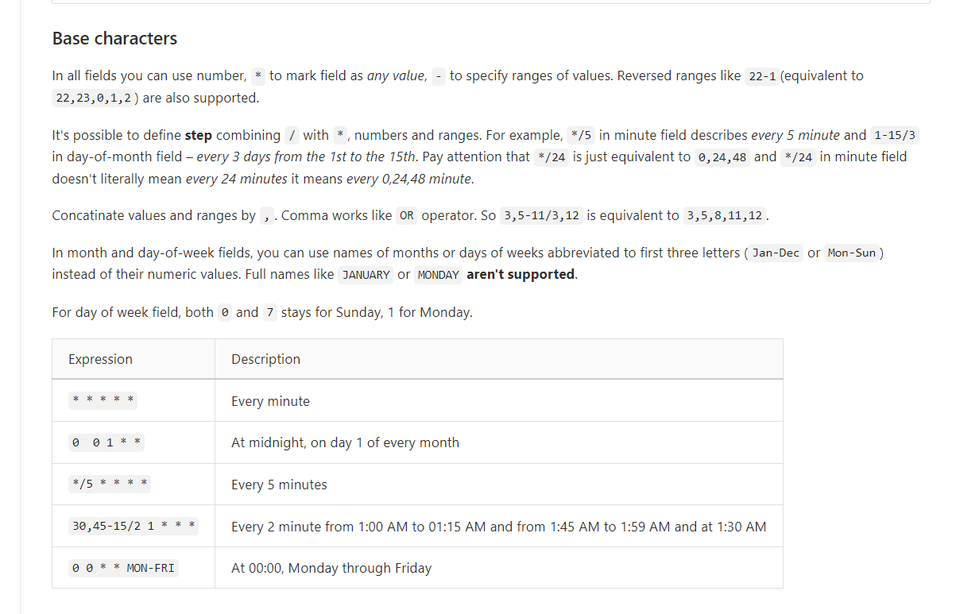
1011 | 每日UTC 18点10分刷新 |  |  |  |  | 18 | 10 | 0

